Hoja1
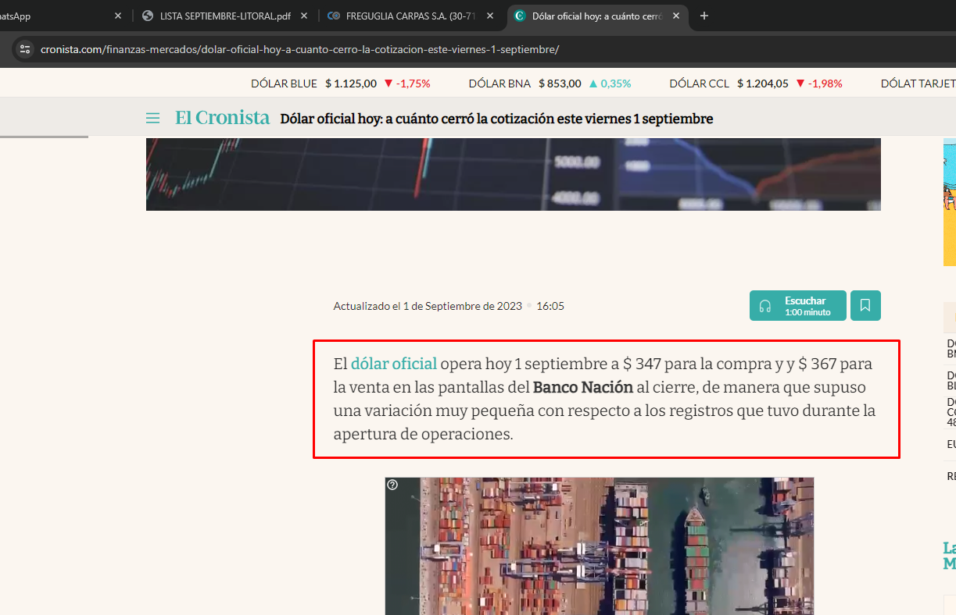
equivalentes | unidades | deuda 01-09-23 257 | dolares oficial | lona cobertura negra por mt lineal | confeccion por m2 | costo confeccion /m2 de lona | sept | oct | nov | dic | ene
mt lineal de 1,5mts de ancho de lona negra cobertura precio sep 23 | 2429 | $ 9,549,500.00 | USD 26,749 | USD 11.01 | USD 4.20 | en pesos | $ 1,500.00 | $ 1,650.00 | $ 1,897.50 | $ 2,371.88 | $ 2,846.25
combo lona X M2 mas confeccion con insumos promedio | 2,400
PEDIDO ACTUAL | 1287
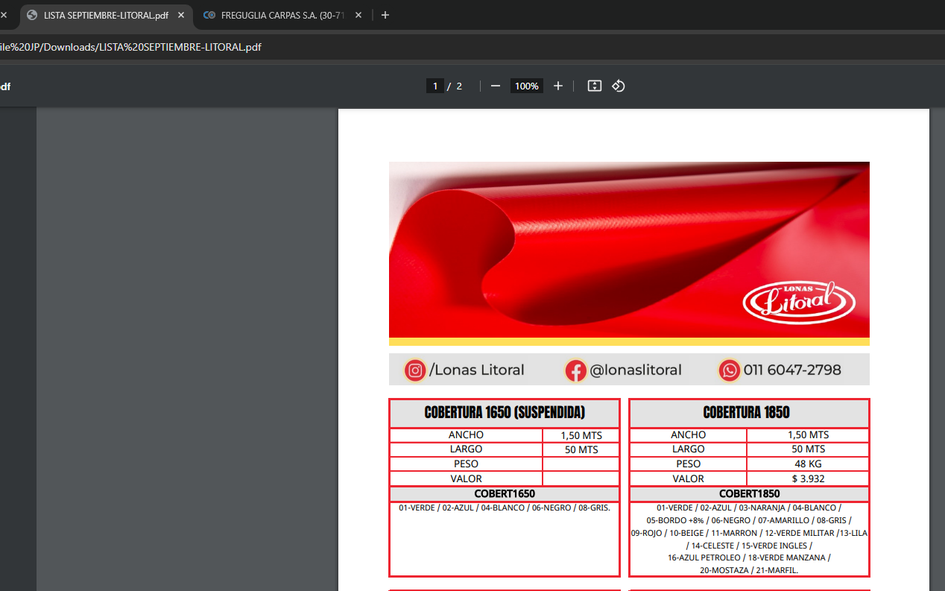
SALDO | 1114
soga de caucho | le deberiamos sumar a la confeccion usd 1,5 a cada m2 aprox , pero cada caso puede variar de acuerdo a lo que se este confeccionando
capota
ojales
abrojo cintas negras etc
en sintesis de saldo , hay que hacer variables de confeccion + lona o m2 de mesh mas confeccion el lineal no se puede hacer directo con m2 de confeccion y de lona , si no hay que ver insumos de acuerdo a lo que se arme
todo mas iva

 |  |  |  | USD 11.01

